상품카드
상 품 C A R D

□ 업 체 명 : |  |  |  | ( 단위 : 원, % , Vat포함 )
상품명 |  |  | 상 품 사 진
상품코드
규 격
브랜드명
상품종류
포장단위(입수)
보관방식(일)
유효기간
타 유 통 공 급 조 건 | 유통업체명
 | 규 격
 | 공급가격 (A)
 | 장려금율 (B)
 | 공급원가 C=A*(100-B)
 | 권장판매가 (D)
 | 매익율 (D-C)/D | #DIV/0!
상품설명(특장점)

(참고)필요서류
품목 추가시 필요서류 목록표

ㅇ 품목추가는 상품코드 기준입니다.
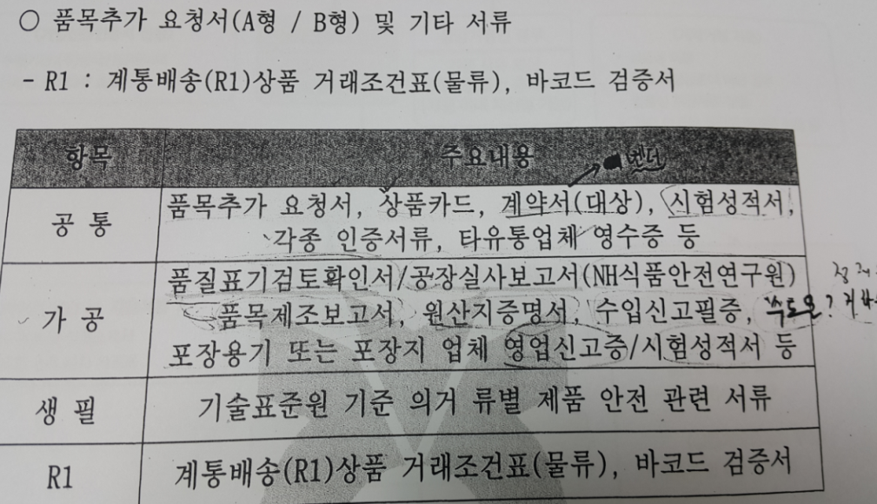

서류명 | 비고
1.품목추가요청서
2.계통배송(R1)거래조건표(해당업체) | R1업체
3. 상품 전면, 후면 이미지( jpg파일로 상품별 제출/파일명 상품코드)
4.상품카드
5.품질표기검토확인서(품질검사성적서) - 농협식품 연구원 | 031-8021-7081
6.제조공장등록증 | 제조사만
7.공장실사보고서
8.품목제조보고서
9.시험성적서(상품) | 기간내 한함
10.원산지/수입신고필증
11.각종인증서(HACCP, 보험가입증서,도축증명서 등) | 기간내 한함
12.OEM, 위탁 계약서
13.상하수도 납부 영수증/ 지하수 | 기간내 한함
14.시험성적서용기,포장지 시험성적서
15.제조물배상책임보험증서 사본 | 제조사만
※첨부서류에는 원본대조필 필수

